Sheet1
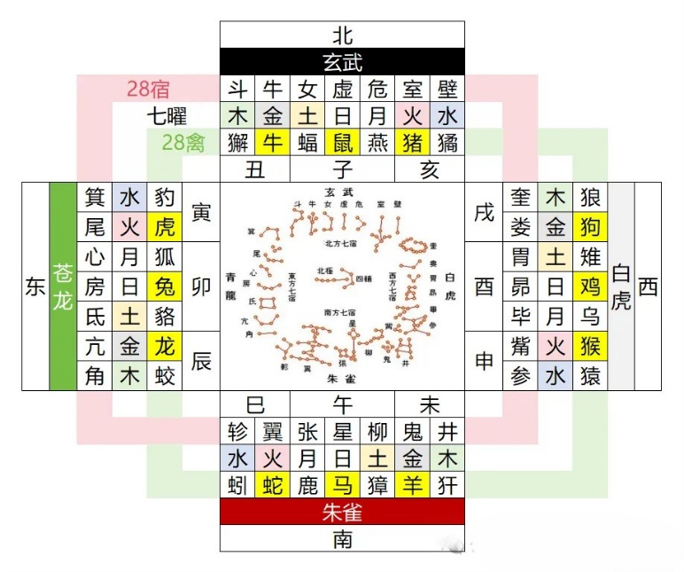
 |  |  |  |  | 2026年
 |  |  |  |  |  |  |  |  |  |  | 11月
 |  |  |  |  |  | 12月 | 7月 | 10月 |  |  | 3月
 |  |  |  |  | 6月 | 9月 | 4月 | 1月 | 5月 | 8月 | 2月
1 | 8 | 15 | 22 | 29 | 周一 （月） | 周二 （火） | 周三 （水） | 周四 （木） | 周五 （金） | 周六 （土） | 周日 （日）
2 | 9 | 16 | 23 | 30 | 周二 （火） | 周三 （水） | 周四 （木） | 周五 （金） | 周六 （土） | 周日 （日） | 周一 （月）
3 | 10 | 17 | 24 | 31 | 周三 （水） | 周四 （木） | 周五 （金） | 周六 （土） | 周日 （日） | 周一 （月） | 周二 （火）
4 | 11 | 18 | 25 |  | 周四 （木） | 周五 （金） | 周六 （土） | 周日 （日） | 周一 （月） | 周二 （火） | 周三 （水）
5 | 12 | 19 | 26 |  | 周五 （金） | 周六 （土） | 周日 （日） | 周一 （月） | 周二 （火） | 周三 （水） | 周四 （木）
6 | 13 | 20 | 27 |  | 周六 （土） | 周日 （日） | 周一 （月） | 周二 （火） | 周三 （水） | 周四 （木） | 周五 （金）
7 | 14 | 21 | 28 |  | 周日 （日） | 周一 （月） | 周二 （火） | 周三 （水） | 周四 （木） | 周五 （金） | 周六 （土）

